成长任务
设计目的 | 设定玩家成长目标，通过任务引导玩家去达到目标
 |  |  |  |  |  |  |  |  |  |  |  | 改为【任务】，点击进入任务界面，点击【成长任务】，默认选择有【可领取】任务的阶段，都没有的话，默认选择当前等级对应的阶段（参考15对应11-20级的阶段）
系统介绍 | 通过完成指定的成长任务，获得任务奖励

成长任务规则 | 1、成长任务分多个阶段，1个阶段内有多个成长任务
 | 2、不同的成长任务有不同的开启等级（配置）
 | 3、不同的成长任务有不同的任务类型、进度参数、奖励、前往链接界面（相关全由配置完成）
 | 4、相关界面操作详见右边

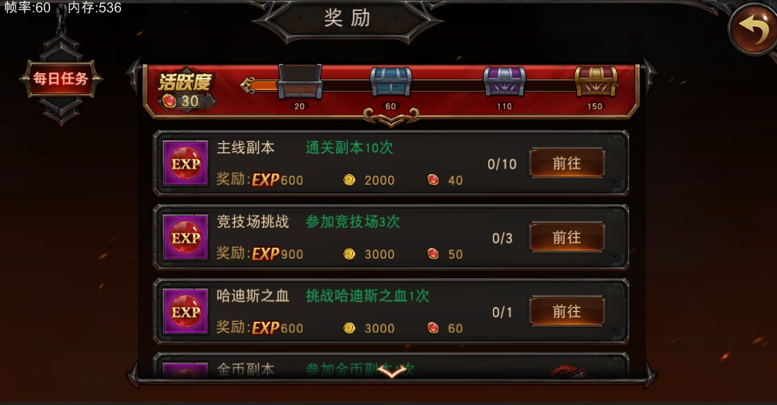
任务
成长任务类型 | 1、等级达到xx级任务 |  | 相关x为进度参数配置
 | 2、满星通关第x章普通难度任务
 | 3、满星通关第x章精英难度任务
 | 4、竞技场胜利x次任务 |  |  |  |  |  |  |  |  |  |  |  | 点击选择阶段任务，点击箭头左右切换阶段，可左右滑动，有选择和未选择两种状态（选择时发光亮起）
 | 5、战力达到xxx任务
 | 6、x个武器技能升到xx级任务
1-10级
0/8
11-20级
0/8
21-30级
0/8
31-40级
0/8
 | 7、x件装备进阶至xx阶任务
 | 8、获得x个神侍任务
 | 9、x个神侍进阶至xx阶任务 |  |  |  |  |  |  |  |  | 选中和未选中两种状态显示
 | 10、x个神侍升星至xx星任务
成长任务
 | 11、x件装备觉醒x星任务

其他任务类型 | 日常任务累计完成x次任务 |  |  |  |  |  |  |  |  |  |  |  | 只有【前往】和【可领取】两种状态，领取奖励后任务消失（有后置任务的切换至后置任务），领取奖励时弹窗获得（参考每日任务领取奖励）
 | 加入公会1次任务 |  |  |  |  |  |  |  |  |  |  |  | 【可领取】奖励的排在最上面，其他按任务顺序排
 | 添加x个好友任务
 |  |  |  |  |  |  |  |  |  |  |  |  | 只有【前往】和【可领取】两种状态，领取奖励后任务消失（有后置任务的切换至后置任务）
 |  |  |  |  |  |  |  |  |  |  |  |  | 【可领取】奖励的排在最上面，其他按任务顺序排

具体任务 | 任务阶段 | 阶段开启等级 |  |  |  |  |  |  |  |  |  |  | 任务进度
 | 1 | 1 |  |  |  |  |  |  |  |  | 奖励图标
 | 2 | 11
 | 3 | 21
 | 4 | 31
 | 5 | 41
 | 6 | 51
 | 7 | 61
 | 8 | 71
 | 9 | 81
 | 10 | 91
 | 11 | 101

 | 任务ID | 任务阶段 | 任务名称 | 开启等级 | 进度参数 | 奖励1 | 数量1 | 奖励2 | 数量2
 | 1 | 1 | 满星通关第1章普通难度 | 1 | 30 | 黑暗女神碎片 | 3
 | 2 | 1 | 满星通关第2章普通难度 | 1 | 30 | 黑暗女神碎片 | 3
 | 53 | 1 | 4个武器技能升至5级 | 1 | 4|5 | 金币 | 1000
 | 63 | 1 | 10件装备进阶至白色+1 | 1 | 10|2 | 金币 | 1000
 | 64 | 1 | 10件装备进阶至白色+2 | 1 | 10|3 | 金币 | 2000
 | 74 | 1 | 获得2个神侍 | 1 | 2 | 神血结晶 | 5
 | 3 | 2 | 满星通关第3章普通难度 | 11 | 30 | 黑暗女神碎片 | 6
 | 4 | 2 | 满星通关第4章普通难度 | 11 | 30 | 黑暗女神碎片 | 6
 | 21 | 2 | 满星通关第1章精英难度 | 11 | 30 | 金币 | 10000
 | 22 | 2 | 满星通关第2章精英难度 | 11 | 30 | 金币 | 20000
 | 41 | 2 | 竞技场胜利1次 | 11 | 1 | 竞技场兑换币 | 10
 | 44 | 2 | 战力达到5000 | 11 | 5000 | 元宝 | 10
 | 54 | 2 | 4个武器技能升至15级 | 11 | 4|15 | 金币 | 2000
 | 65 | 2 | 10件装备进阶至绿色+1 | 11 | 10|5 | 金币 | 4000
 | 78 | 2 | 2个神侍进阶至绿色 | 11 | 2|4 | 金币 | 3000
 | 93 | 2 | 添加5个好友 | 11 | 5 | 金币 | 5000
 | 94 | 2 | 加入公会1次 | 11 | 1 | 金币 | 5000
 | 5 | 3 | 满星通关第5章普通难度 | 21 | 30 | 宙斯碎片 | 3
 | 6 | 3 | 满星通关第6章普通难度 | 21 | 30 | 宙斯碎片 | 3
 | 23 | 3 | 满星通关第3章精英难度 | 21 | 30 | 金币 | 30000
 | 24 | 3 | 满星通关第4章精英难度 | 21 | 30 | 金币 | 40000
 | 42 | 3 | 竞技场胜利5次 | 21 | 5 | 竞技场兑换币 | 30
 | 45 | 3 | 战力达到10000 | 21 | 10000 | 元宝 | 20
 | 55 | 3 | 4个武器技能升至25级 | 21 | 4|25 | 金币 | 3000
 | 66 | 3 | 10件装备进阶至绿色+3 | 21 | 10|7 | 金币 | 6000
 | 79 | 3 | 3个神侍进阶至绿色+2 | 21 | 3|6 | 金币 | 5000
 | 92 | 3 | 累计完成30次日常任务 | 21 | 30 | 金币 | 10000
 | 95 | 3 | 2件装备觉醒1星 | 21 | 2|1 | 金币 | 10000
 | 7 | 4 | 满星通关第7章普通难度 | 31 | 30 | 宙斯碎片 | 6
 | 8 | 4 | 满星通关第8章普通难度 | 31 | 30 | 宙斯碎片 | 6
 | 25 | 4 | 满星通关第5章精英难度 | 31 | 30 | 金币 | 50000
 | 26 | 4 | 满星通关第6章精英难度 | 31 | 30 | 金币 | 60000
 | 43 | 4 | 竞技场胜利20次 | 31 | 20 | 竞技场兑换币 | 50
 | 46 | 4 | 战力达到20000 | 31 | 20000 | 元宝 | 30
 | 56 | 4 | 4个武器技能升至35级 | 31 | 4|35 | 金币 | 4000
 | 67 | 4 | 10件装备进阶至蓝色+1 | 31 | 10|9 | 金币 | 8000
 | 80 | 4 | 4个神侍进阶至蓝色 | 31 | 4|8 | 金币 | 7000
 | 87 | 4 | 2个神侍升至3星 | 31 | 3|3 | 金币 | 20000
 | 96 | 4 | 5件装备觉醒1星 | 31 | 5|1 | 金币 | 20000
 | 9 | 5 | 满星通关第9章普通难度 | 41 | 30 | 哈迪斯碎片 | 3
 | 10 | 5 | 满星通关第10章普通难度 | 41 | 30 | 哈迪斯碎片 | 3
 | 27 | 5 | 满星通关第7章精英难度 | 41 | 30 | 金币 | 70000
 | 28 | 5 | 满星通关第8章精英难度 | 41 | 30 | 金币 | 80000
 | 47 | 5 | 战力达到35000 | 41 | 35000 | 元宝 | 40
 | 57 | 5 | 4个武器技能升至45级 | 41 | 4|45 | 金币 | 5000
 | 68 | 5 | 10件装备进阶至蓝色+3 | 41 | 10|11 | 金币 | 10000
 | 75 | 5 | 获得9个神侍 | 41 | 9 | 神血结晶 | 10
 | 81 | 5 | 5个神侍进阶至蓝色+2 | 41 | 5|10 | 金币 | 9000
 | 88 | 5 | 3个神侍升至3星 | 41 | 6|3 | 金币 | 50000
 | 97 | 5 | 5件装备觉醒2星 | 41 | 5|2 | 金币 | 30000
 | 11 | 6 | 满星通关第11章普通难度 | 51 | 30 | 哈迪斯碎片 | 6
 | 12 | 6 | 满星通关第12章普通难度 | 51 | 30 | 哈迪斯碎片 | 6
 | 29 | 6 | 满星通关第9章精英难度 | 51 | 30 | 金币 | 90000
 | 30 | 6 | 满星通关第10章精英难度 | 51 | 30 | 金币 | 100000
 | 48 | 6 | 战力达到50000 | 51 | 50000 | 元宝 | 50
 | 58 | 6 | 4个武器技能升至55级 | 51 | 4|55 | 金币 | 6000
 | 69 | 6 | 10件装备进阶至紫色 | 51 | 10|13 | 金币 | 12000
 | 82 | 6 | 6个神侍进阶至蓝色+4 | 51 | 6|12 | 金币 | 11000
 | 89 | 6 | 4个神侍升至3星 | 51 | 6|4 | 金币 | 100000
 | 13 | 7 | 满星通关第13章普通难度 | 61 | 30 | 阿波罗碎片 | 3
 | 14 | 7 | 满星通关第14章普通难度 | 61 | 30 | 阿波罗碎片 | 3
 | 31 | 7 | 满星通关第11章精英难度 | 61 | 30 | 金币 | 110000
 | 32 | 7 | 满星通关第12章精英难度 | 61 | 30 | 金币 | 120000
 | 49 | 7 | 战力达到75000 | 61 | 75000 | 元宝 | 60
 | 59 | 7 | 4个武器技能升至65级 | 61 | 4|65 | 金币 | 7000
 | 70 | 7 | 10件装备进阶至紫色+2 | 61 | 10|15 | 金币 | 14000
 | 76 | 7 | 获得15个神侍 | 61 | 15 | 神血结晶 | 10
 | 83 | 7 | 6个神侍进阶至紫色+1 | 61 | 6|14 | 金币 | 13000
 | 98 | 7 | 10件装备觉醒3星 | 61 | 10|3 | 金币 | 50000
 | 15 | 8 | 满星通关第15章普通难度 | 71 | 30 | 阿波罗碎片 | 6
 | 16 | 8 | 满星通关第16章普通难度 | 71 | 30 | 阿波罗碎片 | 6
 | 33 | 8 | 满星通关第13章精英难度 | 71 | 30 | 金币 | 130000
 | 34 | 8 | 满星通关第14章精英难度 | 71 | 30 | 金币 | 140000
 | 50 | 8 | 战力达到100000 | 71 | 10000 | 元宝 | 70
 | 60 | 8 | 4个武器技能升至75级 | 71 | 4|75 | 金币 | 8000
 | 71 | 8 | 10件装备进阶至紫色+4 | 71 | 10|17 | 金币 | 16000
 | 84 | 8 | 6个神侍进阶至紫色+3 | 71 | 6|16 | 金币 | 15000
 | 90 | 8 | 5个神侍升至4星 | 71 | 6|4 | 金币 | 100000
 | 17 | 9 | 满星通关第17章普通难度 | 81 | 30 | 赫拉碎片 | 3
 | 18 | 9 | 满星通关第18章普通难度 | 81 | 30 | 赫拉碎片 | 3
 | 35 | 9 | 满星通关第15章精英难度 | 81 | 30 | 金币 | 150000
 | 36 | 9 | 满星通关第16章精英难度 | 81 | 30 | 金币 | 160000
 | 51 | 9 | 战力达到150000 | 81 | 150000 | 元宝 | 80
 | 61 | 9 | 4个武器技能升至85级 | 81 | 4|85 | 金币 | 9000
 | 72 | 9 | 10件装备进阶至橙色 | 81 | 10|19 | 金币 | 18000
 | 85 | 9 | 6个神侍进阶至紫色+5 | 81 | 6|18 | 金币 | 17000
 | 99 | 9 | 10件装备觉醒4星 | 81 | 10|4 | 金币 | 100000
 | 19 | 10 | 满星通关第19章普通难度 | 91 | 30 | 赫拉碎片 | 6
 | 20 | 10 | 满星通关第20章普通难度 | 91 | 30 | 赫拉碎片 | 6
 | 37 | 10 | 满星通关第17章精英难度 | 91 | 30 | 金币 | 170000
 | 38 | 10 | 满星通关第18章精英难度 | 91 | 30 | 金币 | 180000
 | 52 | 10 | 战力达到200000 | 91 | 200000 | 元宝 | 90
 | 62 | 10 | 4个武器技能升至95级 | 91 | 4|95 | 金币 | 10000
 | 73 | 10 | 10件装备进阶至橙色+2 | 91 | 10|21 | 金币 | 20000
 | 77 | 10 | 获得20个神侍 | 91 | 20 | 神血结晶 | 10
 | 86 | 10 | 6个神侍进阶至橙色+1 | 91 | 6|20 | 金币 | 19000
 | 91 | 10 | 6个神侍升至5星 | 91 | 6|4 | 金币 | 100000
 | 39 | 11 | 满星通关第19章精英难度 | 101 | 30 | 金币 | 190000
 | 40 | 11 | 满星通关第20章精英难度 | 101 | 30 | 金币 | 200000

